GEORREFERENCIACIÓN
FICHA DE GEORREFERENCIACIÓN DE MEDICIÓN DE RUIDO

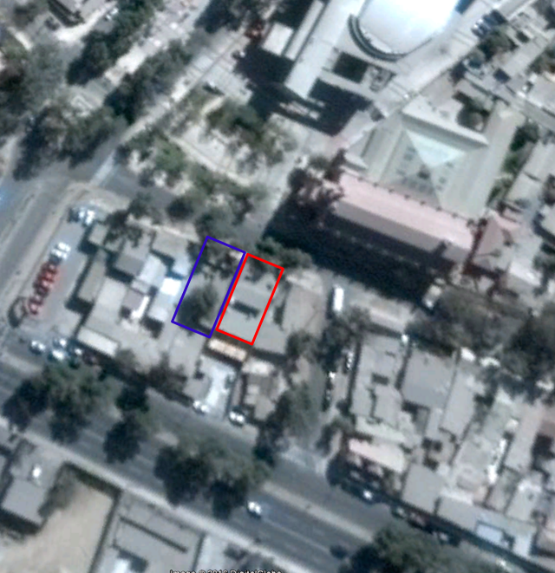

Origen de la imagen Satelital |  |  | Google Earth
Escala de la imagen Satelital

LEYENDA DE CROQUIS O IMAGEN UTILIZADA

Datum |  | WGS84 |  | Huso |  | 19S
Fuentes |  |  |  | Receptores
Símbolo | Nombre | Coordenadas |  | Símbolo | Nombre | Coordenadas
En rojo | Denunciado | N | 6,972,508 |  |  | N
 |  | E | 367,259 |  |  | E
En azul | Denunciante | N | 6,972,516 |  |  | N
 |  | E | 367,239 |  |  | E
 |  | N |  |  |  | N
 |  | E |  |  |  | E
 |  | N |  |  |  | N
 |  | E |  |  |  | E
Se podrán adjuntar fotografías, considerando como máximo una (1) por fuente y dos (2) por lugar de medición.

EVALUACIÓN DE NIVELES DE RUIDO
FICHA DE EVALUACIÓN DE NIVELES DE RUIDO

 |  |  |  |  |  | Información del Receptor
 |  |  |  | Mayor |  | Identificación del Receptor N° |  |  | 1
 | NPSeq | 44.2 |  | 45.2
 | NPSmáx | 50.2 | 45.2 |  |  | Indicar Condiciones
 |  |  | NPSmáx - 5 | Mayor |  | Medición |  |  | Interior
Punto 1 | NPSeq | 45.1 |  | 50.1 |  | Ventana |  |  | Cerrada
 | NPSmáx | 55.1 | 50.1 |  |  | Modelación ISO 9613
 |  |  | NPSmáx - 5 | Mayor |  | No
 | NPSeq | 42.2 |  | 45.4
 | NPSmáx | 50.4 | 45.4
 |  |  | NPSmáx - 5 | Mayor
Promedio + Corrección ventana
NPC
 | NPSeq | 41.2 |  | 44.9
Suma + Corrección Ruido de Fondo
 | NPSmáx | 49.9 | 44.9
 |  |  | NPSmáx - 5 | Mayor | Promedio(*) |  | Suma
Punto 2 | NPSeq | 41.7 |  | 41.7 | 47 |  | 57 |  |  |  | 57
 | NPSmáx | 46 | 41
 |  |  | NPSmáx - 5 | Mayor
 | NPSeq | 41.9 |  | 43.8 |  |  | 10 |  |  |  | 0
 | NPSmáx | 48.8 | 43.8 |  |  | Corrección ventana |  |  |  | Corrección Ruido de fondo
 |  |  | NPSmáx - 5 | Mayor
Lugar Corrección
Exterior 0 dB(A)
Interior
V. Abierta + 5 dB(A)
V. Cerrada + 10dB(A)
Diferencia Corrección
10 o más 0 dB(A)
6 a 9 1 dB(A)
4 a 5 - 2 dB(A)
3 - 3 dB(A)
< 3 Med. Nula
 | NPSeq | 44 |  | 53
 | NPSmáx | 58 | 53 |  |  |  |  |  | 47
 |  |  | NPSmáx - 5 | Mayor |  |  |  |  | Diferencia
Punto 3 | NPSeq | 43.4 |  | 44.8
 | NPSmáx | 49.8 | 44.8
 |  |  | NPSmáx - 5 | Mayor |  | Corrección ventana
 | NPSeq | 43.3 |  | 49.9 |  |  | 10
RUIDO DE FONDO
 | NPSmáx | 54.9 | 49.9
 |  |  | NPSmáx - 5
 |  | 0 |  |  |  |  | 10 |  |  |  | 10
 | NPSeq Ruido fondo(*)

 |  |  |  |  |  |  |  | (*) Aproximar a números enteros

